Feuil2
NOM : |  | BANCE |  |  |  |  |  | Prén. : | HALIMA BEATRICE DEDE |  |  |  |  |  | Matricule : |  |  | 1926066 |  | Groupe : |  |  | 9
NOM : |  | DIALLO |  |  |  |  |  | Prén. : | BOCAR |  |  |  |  |  | Matricule : |  |  | 1859433 |  | Groupe : |  |  | 9
NOM : |  |  |  |  |  |  |  | Prén. : |  |  |  |  |  |  | Matricule : |  |  |  |  | Groupe :

Lab 4
PARTIE I
 | 1) |  |  |  |  |  |  |  |  |  |  |  |  |  |  |  |  |  |  | 2)

 | Exemple de calcul pour la Main d'œuvre seulement :

 |  |  |  |  |  |  |  | frais variables |  |  |  |  |  | frais fixes
 | Main d'œuvre |  |  |  |  |  |  | 40.45 $/u |  |  |  |  |  | 6,574.92 $
 | Matiere premiere |  |  |  |  |  |  | 27.60 $/u |  |  |  |  |  | - $
 | Autres couts de production |  |  |  |  |  |  | 1.46 $/u |  |  |  |  |  | 50,550.68 $
 | Frais de vente |  |  |  |  |  |  | 0.12 $/u |  |  |  |  |  | 86,265.62 $ |  |  |  |  |  | Contribution marginale :
 | Amortissement |  |  |  |  |  |  | 0.00 $/u |  |  |  |  |  | 16,505.50 $ |  |  |  |  |  | 20.36 $/u |  |  |  | $/unité
 | TOTAL |  |  |  |  |  |  | 69.64 $/u |  |  |  |  |  | 159,896.72 $ |  |  |  |  |  | 23% |  |  |  | %

 | Pvu | 90 | Unites | 102000

 | 3) |  |  |  |  |  |  |  | 4) |  |  |  |  |  |  |  |  |  | 5)

 | Seuil de rentabilité : |  |  |  |  |  |  |  | Marge de sécurité |  |  |  |  |  |  |  |  |  | Prix de vente :
 | 7,852.3 unités |  |  |  |  | unité |  |  | 8,473,292.93 $ |  |  |  |  |  |  | $ |  |  | 3,672.32 $/u |  |  |  | $/unité
 | 706,707.07 $ |  |  |  |  | $ |  |  | 92% |  |  |  |  |  |  | %
 |  |  |  |  |  |  |  |  | 94,147.7 unités |  |  |  |  |  |  | unité

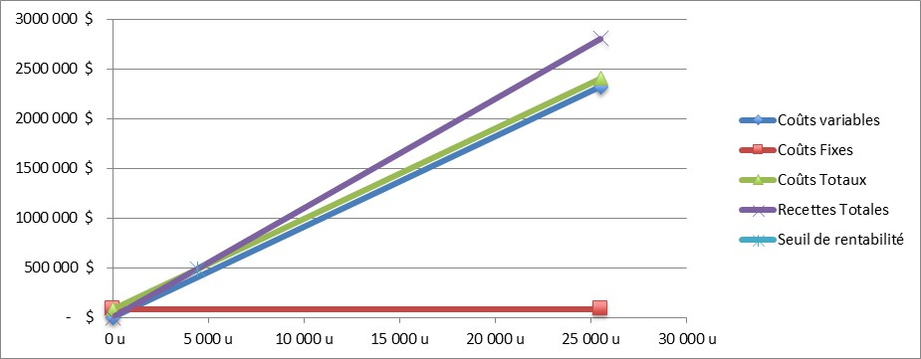
 | 6)
 | Couts variable |  | Q |  | 0u |  | 20,000 u
 |  |  | $ |  | - $ |  | 1,392,739 $
 | Couts fixes |  | Q |  | 0u |  | 20,000 u
 |  |  | $ |  | 159,897 $ |  | 159,897 $
 | couts totaux |  | Q |  | 0u |  | 20,000 u
 |  |  | $ |  | 159,897 $ |  | 1,552,636 $
 | recettes totales |  | Q |  | 0u |  | 20,000 u
 |  |  | $ |  | - $ |  | 9,180,000 $
 | Seuil de rentabilite |  | Q |  | 7,852 u
 |  |  | $ |  | 706,707 $

 | 7)
 |  |  |  |  |  |  |  |  |  |  |  | 8)
 | MS(%)*CM(%) |  |  |  |  |  |  |  |  |  |  | le seuil de rentabilite est la quantite a partir de laquelle lèentreprise commence a faire des benefices tandis que la marge de securite est le montant minimal de benefice afin de couvrir la totalite des charges.

 | % de profit net
 | 20.88% |  |  |  |  |  |  | %

NOM : |  | BANCE |  |  |  |  |  | Prén. : | HALIMA BEATRICE DEDE |  |  |  |  |  | Matricule : |  |  | 1926066 |  | Groupe : |  |  | 9
NOM : |  | DIALLO |  |  |  |  |  | Prén. : | BOCAR |  |  |  |  |  | Matricule : |  |  | 1859433 |  | Groupe : |  |  | 9
NOM : |  |  |  |  |  |  |  | Prén. : |  |  |  |  |  |  | Matricule : |  |  |  |  | Groupe :

PARTIE II
1) État des résultats (coûts variables)
 |  |  |  |  |  |  |  | Produit X |  |  |  |  | Produit Y
 |  |  |  |  |  |  |  | $ |  | % |  |  | $ |  |  |  | %
Revenus |  |  |  |  |  |  |  | 9,180,000 $ |  | 100% |  |  | 3,479,850 $ |  |  |  | 100%
Coûts variables |  |  |  |  |  |  |  |  |  |  |  |  | - $
Mains d'œuvre |  |  |  |  |  |  |  | 4,125,645 $ |  | 45% |  |  | 18,810 $ |  |  |  | 1% |  |  |  | 18,810.00 $
Matières premières |  |  |  |  |  |  |  | 2,815,200 $ |  | 31% |  |  | 1,335,510 $ |  |  |  | 38% |  |  |  | 185.00 $
Autres coûts de production |  |  |  |  |  |  |  | 149,428 $ |  | 2% |  |  | - $ |  |  |  | 0%
Frais de Vente |  |  |  |  |  |  |  | 12,697 $ |  | 0% |  |  | 94,050 $ |  |  |  | 3%
Marge sur les coûts variables |  |  |  |  |  |  |  | 2,077,030 $ |  | 23% |  |  | 2,031,480 $ |  |  |  | 58%
Coûts Fixes
Mains d'œuvre |  |  |  |  |  |  |  | 6,575 $ |  | 0% |  |  | 8,750 $ |  |  |  | 0%
Amortissement |  |  |  |  |  |  |  | 16,506 $ |  | 0% |  |  | 11,647 $ |  |  |  | 0%
Autres coûts de production |  |  |  |  |  |  |  | 50,551 $ |  | 1% |  |  | 5,900 $ |  |  |  | 0%
Frais de Vente |  |  |  |  |  |  |  | 86,266 $ |  | 1% |  |  | - $
Coût d'achat équipement |  |  |  |  |  |  |  | - $ |  |  |  |  | - $ |  |  |  | 0%
Frais d'installation |  |  |  |  |  |  |  | - $ |  |  |  |  | - $ |  |  |  | 0%
Résultats nets |  |  |  |  |  |  |  | 1,917,133 $ |  | 21% |  |  | 2,005,183 $ |  |  |  | 58%

Bénéfice net |  |  |  |  |  |  |  | 1,917,133 $ |  |  |  |  | 2,005,183 $
Différentiel produit Y VS produit X |  |  |  |  |  |  |  | 88,049 $

2) Analyse différentielle entre le produit Y et le produit X
 |  |  |  |  |  |  |  | Calcul (démarche) |  |  |  |  |  |  |  |  |  |  |  | Sous-total |  | Total
Impact net sur les ventes |  |  |  |  |  |  |  |  |  |  |  |  |  |  |  |  |  |  |  |  |  | -5,700,150 $
Coûts additionnels si produit Y

 |  |  |  |  |  |  |  |  |  |  |  |  |  |  |  |  |  |  |  |  |  | 0 $
Coûts évités si produit Y
Main d'œuvre |  |  |  |  |  |  |  | Somme main d'œuvre X - somme main d'œuvre Y |  |  |  |  |  |  |  |  |  |  |  | 4,104,660 $
Matière première |  |  |  |  |  |  |  | Somme matière première X - somme matière première Y |  |  |  |  |  |  |  |  |  |  |  | 1,479,690 $
Autres coûts de production |  |  |  |  |  |  |  | Somme coûts de production X - sommecoûts de production Y |  |  |  |  |  |  |  |  |  |  |  | 194,078 $
Frais de vente |  |  |  |  |  |  |  | Somme frais de vente X - somme frais de vente Y |  |  |  |  |  |  |  |  |  |  |  | 4,913 $
Amortissement |  |  |  |  |  |  |  | Somme amortissement X - amortissement Y |  |  |  |  |  |  |  |  |  |  |  | 4,858 $

 |  |  |  |  |  |  |  |  |  |  |  |  |  |  |  |  |  |  |  |  |  | 5,788,199 $
Impact net sur les coûts |  |  |  |  |  |  |  |  |  |  |  |  |  |  |  |  |  |  |  |  |  | 5,788,199 $
Différentiel produit Y VS produit X |  |  |  |  |  |  |  |  |  |  |  |  |  |  |  |  |  |  |  |  |  | 88,049 $

3) Recommandation : |  |  |  |  | Nous recommandons le choix du produit X

4) | Argument pour : Si nous choisissons le produit Y, il y a une incertitude a fideliser les clients.

 | Argument contre : Le produit Y pourrait bien qu'il y ait cette incertitudenous permettre d'obtenir de nouveaux clients ce qui nous permettrait d'augmenter nos benefices.

 |  |  |  |  |  |  |  |  |  |  | 2019-11-01 17:21:07 |  |  |  | 2019-11-01

